Bài 1
Module Code(Mã Module) | <Đặt theo yêu cầu>
Test requirement(Yêu cầu test)
Tester(Người thực hiện kiểm thử) | <Họ và tên> - <Mã SV>
Pass | Fail | Untested(Chưa được Test) |  | N/A(Không xác định) |  | Number of Test cases (Số lượng TestCase) |  |  |  |  | 3/17/2024 9:46
0 | 0 | 0 |  | 0 |  | 0

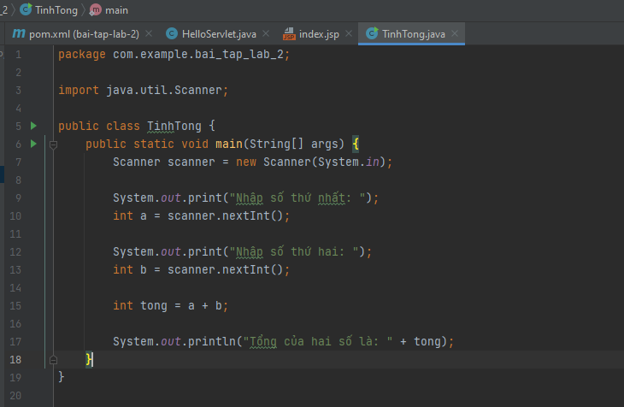
ID (Mã chức năng) | Test Title | Test Case Description(Mô tả trường hợp) | Test Case Procedure(Thủ tục thực hiện hay có thể dùng là Test Case Steps - Các bước thực hiện) | Test Data (Dữ Liệu Truyền Vào Test) | Expected Output(Kết quả mong muốn) | Actual Result(Kết quả thực tế) | Inter-test case Dependence (Những Test case liên quan để có thể thực hiện được test case này) | Result | Test date (Ngày thực hiện) | Người thực hiện | Note (Ghi Chú)
1. Sử dụng kỹ thuật kiểm thử vùng biên, phân vùng tương đương viết 10 test case thực hiện chức năng tính tổng 2 số nguyên |  |  |  |  |  |  |  | Pass or Fail
TT-01 | Tính tổng 2 số nguyên thành công | Tính tổng với 2 số nguyên hợp lệ | - B1: Chạy chương trình - B2: Nhập vào 2 số nguyên hợp lệ, >= 0 | a: 2 b: 3 | Hiển thị kết quả tổng = 5 | Hiển thị kết quả tổng = 5 |  | Pass
TT-02 | Tính tổng 2 số nguyên không thành công | Tính tổng với 1 số nguyên hợp lệ và 1 số nguyên âm < 0 | - B1: Chạy chương trình - B2: Nhập vào 1 số nguyên hợp lệ và 1 số nguyên < 0 | a: 2 b: -1 | Hiển thị kết quả tổng = 1 | Không hiển thị kết quả |  | Fail
TT-03 |  | Tính tổng với 2 số nguyên âm < 0 | - B1: Chạy chương trình - B2: Nhập vào 2 số nguyên < 0 | a: -2 b: -1 | Hiển thị kết quả tổng = -3 | Không hiển thị kết quả |  | Fail
TT-04 |  | Tính tổng với 1 số nguyên có giá trị tối đa và 1 số nguyên âm < 0 | - B1: Chạy chương trình - B2: Nhập vào 1 số nguyên < 0 và 1 số nguyên có giá trị tối đa | a: 232828347198824234728472982329 b: -1 | Không hiển thị kết quả do số nhập vào quá lớn | Không hiển thị kết quả |  | Pass
TT-05 |  | Tính tổng với 1 số nguyên có giá trị tối đa và 1 số nguyên có giá trị tối thiểu | - B1: Chạy chương trình - B2: Nhập vào 1 số nguyên có giá trị tối thiểu và 1 số nguyên có giá trị tối đa | a: -723647236478479181948219289128491 b: 8378317489120912481049124014910420 | Không hiển thị kết quả do số nhập vào quá lớn | Không hiển thị kết quả |  | Pass
TT-06 |  | Tính tổng với 1 số nguyên có giá trị tối thiểu và số 0 | - B1: Chạy chương trình - B2: Nhập vào 1 số nguyên có giá trị tối thiểu và số 0 | a: 0 b: -1920384234783463788471897198347128 | Không hiển thị kết quả do số nhập vào quá lớn | Không hiển thị kết quả |  | Pass
TT-07 |  | Tính tổng với 2 số có giá trị bằng nhau | - B1: Chạy chương trình - B2: Nhập vào 2 số nguyên có giá trị bằng nhau | a: 500 b: 500 | Hiển thị kết quả tổng = 1000 | Không hiển thị kết quả |  | Fail
TT-08 |  | Tính tổng với 2 số nguyên có giá trị tối đa | - B1: Chạy chương trình - B2: Nhập vào 2 số nguyên có giá trị tối đa | a: 2723647236478479181948219289128491 b: 8378317489120912481049124014910420 | Không hiển thị kết quả do số nhập vào quá lớn | Không hiển thị kết quả |  | Pass
TT-09 |  | Tính tổng với 2 số nguyên có giá trị tối thiểu | - B1: Chạy chương trình - B2: Nhập vào 2 số nguyên có giá trị tối thiểu | a: -723647236478479181948219289128491 b: -878317489120912481049124014910420 | Không hiển thị kết quả do số nhập vào quá lớn | Không hiển thị kết quả |  | Pass
TT-10 |  | Tính tổng với 1 số nguyên có giá trị tối đa và số 0 | - B1: Chạy chương trình - B2: Nhập vào 1 số nguyên có giá trị tối đa và số 0 | a: 0 b: 98920384234783463788471897198347128 | Không hiển thị kết quả do số nhập vào quá lớn | Không hiển thị kết quả |  | Pass
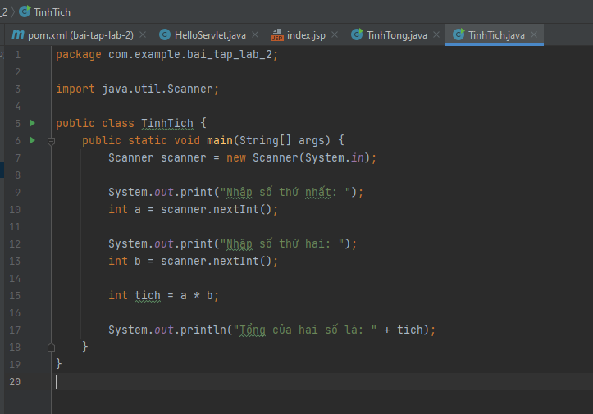
2. Sử dụng kỹ thuật kiểm thử vùng biên, đoán lỗi viết 10 test case thực hiện chức năng tính tích của 2 số nguyên |  |  |  |  |  |  |  | Pass or Fail
TT-11 | Tính tích 2 số nguyên thành công | Tính tích với 2 số nguyên hợp lệ | - B1: Chạy chương trình - B2: Nhập vào 2 số nguyên hợp lệ, >= 0 | a: 2 b: 3 | Hiển thị kết quả tích = 6 | Hiển thị kết quả tích = 6 |  | Pass
TT-12 | Tính tích 2 số nguyên không thành công | Tính tổng với 1 số nguyên hợp lệ và 1 số nguyên âm < 0 | - B1: Chạy chương trình - B2: Nhập vào 1 số nguyên hợp lệ và 1 số nguyên < 0 | a: 2 b: -1 | Hiển thị kết quả tổng = -2 | Không hiển thị kết quả |  | Fail
TT-13 |  | Tính tích với 2 số nguyên âm < 0 | - B1: Chạy chương trình - B2: Nhập vào 2 số nguyên < 0 | a: -2 b: -1 | Hiển thị kết quả tích = 2 | Không hiển thị kết quả |  | Fail
TT-14 |  | Tính tích với 1 số nguyên có giá trị tối đa và 1 số nguyên âm < 0 | - B1: Chạy chương trình - B2: Nhập vào 1 số nguyên < 0 và 1 số nguyên có giá trị tối đa | a: 232828347198824234728472982329 b: -1 | Không hiển thị kết quả do số nhập vào quá lớn | Không hiển thị kết quả |  | Pass
TT-15 |  | Tính tổng với 1 số nguyên có giá trị tối đa và 1 số nguyên có giá trị tối thiểu | - B1: Chạy chương trình - B2: Nhập vào 1 số nguyên có giá trị tối thiểu và 1 số nguyên có giá trị tối đa | a: -723647236478479181948219289128491 b: 8378317489120912481049124014910420 | Không hiển thị kết quả do số nhập vào quá lớn | Không hiển thị kết quả |  | Pass
TT-16 |  | Tính tổng với 1 số nguyên có giá trị tối thiểu và số 0 | - B1: Chạy chương trình - B2: Nhập vào 1 số nguyên có giá trị tối thiểu và số 0 | a: 0 b: -1920384234783463788471897198347128 | Hiển thị kết quả tích = 0 | Không hiển thị kết quả |  | Pass
TT-17 |  | Tính tổng với 2 số có giá trị bằng nhau | - B1: Chạy chương trình - B2: Nhập vào 2 số nguyên có giá trị bằng nhau | a: 500 b: 500 | Hiển thị kết quả tích = 250000 | Không hiển thị kết quả |  | Fail
TT-18 |  | Tính tích với 2 số nguyên có giá trị tối đa | - B1: Chạy chương trình - B2: Nhập vào 2 số nguyên có giá trị tối đa | a: 2723647236478479181948219289128491 b: 8378317489120912481049124014910420 | Không hiển thị kết quả do số nhập vào quá lớn | Không hiển thị kết quả |  | Pass
TT-19 |  | Tính tích với 2 số nguyên có giá trị tối thiểu | - B1: Chạy chương trình - B2: Nhập vào 2 số nguyên có giá trị tối thiểu | a: -723647236478479181948219289128491 b: -878317489120912481049124014910420 | Không hiển thị kết quả do số nhập vào quá lớn | Không hiển thị kết quả |  | Pass
TT-20 |  | Tính tổng với 1 số nguyên không nhập giá trị và 1 số nguyên hợp lệ | - B1: Chạy chương trình - B2: Nhập vào 1 số nguyên không nhập giá trị và 1 số nguyên hợp lệ | a: 4 b: | Không hiển thị kết quả do không nhập số | Không hiển thị kết quả |  | Pass
1. Sử dụng kỹ thuật kiểm thử vùng biên, phân vùng tương đương viết 10 test case thực hiện chức năng tính giai thừa |  |  |  |  |  |  |  | Pass or Fail
TGT-21 | Tính giai thừa thành công | Tính giai thừa với số nhập vào là số nguyên dương hợp lệ | - B1: Chạy chương trình - B2: Nhập vào số nguyên dương hợp lệ | a: 5 | Hiển thị kết quả = 2 | Hiển thị kết quả = 2 |  | Pass
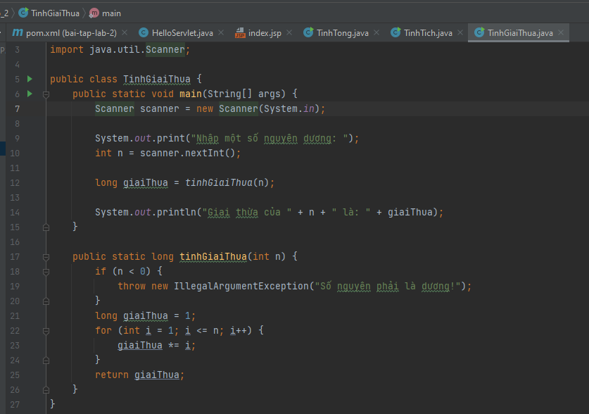
TGT-22 |  | Tính giai thừa với số nhập vào là số nguyên dương > 0 | - B1: Chạy chương trình - B2: Nhập vào số nguyên dương > 0 | a: 1 | Hiển thị kết quả = 1 | Hiển thị kết quả = 1 |  | Pass
TGT-23 | Tính giai thừa không thành công | Tính giai thừa với số nhập vào là 0 | - B1: Chạy chương trình - B2: Nhập vào số 0 | a: 0 | Hiển thị thông báo số nguyên phải là dương | Không hiển thị kết quả |  | Fail
TGT-24 |  | Tính giai thừa với số nhập vào là số âm | - B1: Chạy chương trình - B2: Nhập vào số âm | a: -1 | Hiển thị thông báo số nguyên phải là dương | Không hiển thị kết quả |  | Fail
TGT-25 |  | Tính giai thừa với số nhập vào có giá trị tối thiểu | - B1: Chạy chương trình - B2: Nhập vào số có giá trị tối thiểu | a: -283742834729482492428942 | Hiển thị thông báo số nguyên phải là dương | Không hiển thị kết quả |  | Fail
TGT-26 |  | Tính giai thừa với số nhập vào có giá trị tối đa | - B1: Chạy chương trình - B2: Nhập vào số có giá trị tối đa | a: 382782738427482748237283 | Không hiển thị kết quả do số nhập vào quá lớn | Không hiển thị kết quả |  | Pass
TGT-27
TGT-28
TGT-29
TGT-30
1. Sử dụng kỹ thuật kiểm thử vùng biên, phân vùng tương đương viết 10 test case thực hiện chức năng đăng nhập với tên tài khoản và mật khẩu mặc định |  |  |  |  |  |  |  | Pass or Fail
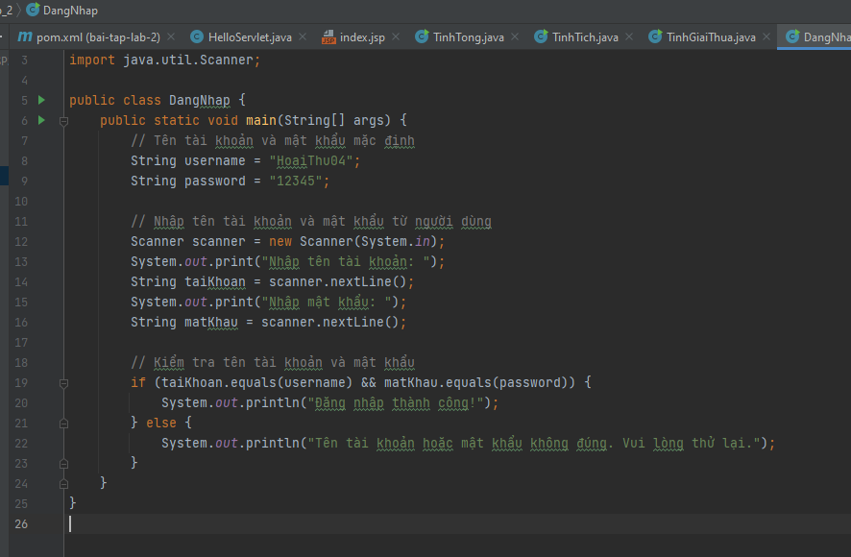
ĐN-31 | Đăng nhập thành công | Đăng nhập thành công với tài khoản và mật khẩu mặc định | - B1: Chạy chương trình - B2: Nhập tài khoản và mật khẩu chính xác | Tài khoản: HoaiThu04 Mật khẩu: 12345 | Đăng nhập thành công | Đăng nhập thành công |  | Pass or Fail
ĐN-32 | Đăng nhập không thành công | Đăng nhập không thành công với tài khoản sai và mật khẩu đúng | - B1: Chạy chương trình - B2: Nhập tài khoản sai và mật khẩu đúng | Tài khoản: HoaiThu Mật khẩu: 12345 | Thông báo tên tài khoản hoặc mật khẩu không đúng | Không hiển thị thông báo
ĐN-33 |  | Đăng nhập không thành công với tài khoản đúng và mật khẩu sai | - B1: Chạy chương trình - B2: Nhập tài khoản đúng và mật khẩu sai | Tài khoản: HoaiThu04 Mật khẩu: 1234567 | Thông báo tên tài khoản hoặc mật khẩu không đúng | Không hiển thị thông báo
ĐN-34 |  | Đăng nhập không thành công với tài khoản và mật khẩu sai | - B1: Chạy chương trình - B2: Nhập tài khoản sai và mật khẩu sai | Tài khoản: HoaiThu09 Mật khẩu: 12323 | Thông báo tên tài khoản hoặc mật khẩu không đúng | Không hiển thị thông báo
ĐN-35 |  | Đăng nhập không thành công với tài khoản không tồn tại và mật khẩu sai | - B1: Chạy chương trình - B2: Nhập tài khoản không tồn tại và mật khẩu sai | Tài khoản: ThuHoai Mật khẩu: 12345 | Thông báo tên tài khoản hoặc mật khẩu không đúng | Không hiển thị thông báo
ĐN-36 |  | Đăng nhập không thành công với tài khoản bỏ trống | - B1: Chạy chương trình - B2: Nhập tài khoản bỏ trống
ĐN-37 |  | Đăng nhập không thành công với mật khẩu trống | - B1: Chạy chương trình - B2: Nhập mật khẩu bỏ trống
ĐN-38
ĐN-39
ĐN-40

